生徒注文用
令和8年度 山梨県中学校バレーボールＴシャツ注文票 【生徒用】

ご注文数
＊実際の商品の色は多少変化する場合があります。 御了承ください。 ＊サイズ展開はSS～６Lまでです。 （紫は３Lまで） |  | 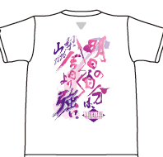 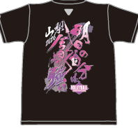 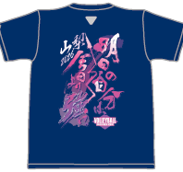 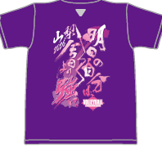
商品名称 |  | ホワイト半袖 |  | ブラック半袖 |  | ネイビー半袖 |  | パープル半袖
サイズ | 身長目安 | ¥2,700 |  | ¥2,900 |  | ¥2,900 |  | ¥2,900
SS | 155cm前後
S | 160cm前後
M | 165cm前後
L | 170cm前後
2L | 175cm前後
3L | 180cm前後
4L | 185cm前後
5L | 190cm以上
6L
小計枚数 |  |  | 枚 |  | 枚 |  | 枚 |  | 枚
小計金額 |  |  | 円 |  | 円 |  | 円 |  | 円
商品名称 |  | ホワイト長袖 |  | ブラック長袖 |  | ネイビー長袖
サイズ | 身長目安 | ¥3,200 |  | ¥3,400 |  | ¥3,400
SS | 155cm前後
S | 160cm前後
M | 165cm前後
L | 170cm前後
2L | 175cm前後
3L | 180cm前後
4L | 185cm前後
5L | 190cm以上 |  |  |  |  |  |  | 合計枚数
6L |  |  |  |  |  |  |  |  | 枚
小計枚数 |  |  | 枚 |  | 枚 |  | 枚 | 合計金額
小計金額 |  |  | 円 |  | 円 |  | 円 |  | 円

 | 年 組
 | 氏名

 | * お金を添えて，顧問の先生へ提出してください。
 | * 一度注文された商品は返品できませんので，御了承ください。

